Presentación
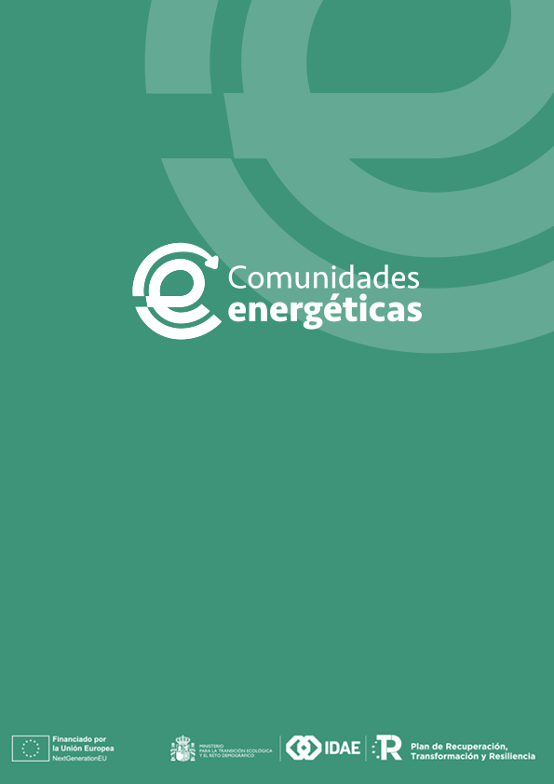

Programa de incentivos para la concesión de ayudas a Oficinas de Transformación Comunitaria para la promoción y dinamización de comunidades energéticas (Programa CE OFICINAS), en el marco del Plan de Recuperación, Transformación y Resiliencia.

Este documento tiene una doble finalidad:
1. Asistir a la preparación del Plan de Trabajo consolidado (Convocatoria, Anexo A.II.a), en particular, para completar las tablas de las secciónes ii y iii de dicho Plan.
2. Para presentar, de manera transparente, el procedimiento para el cálculo de las ayudas.

Para ello, se presentan varias pestañas:
1. Datos: donde se pide que el solicitante incluya los datos necesarios para el cálculo de las ayudas.
2. Costes Subvencionables_Ayuda: donde se presenta un resumen de los costes subvencionables por actuación y totales, así como el cálculo de la ayuda total solicitada.
3. Costes_Ayuda_Reducción: donde se presenta un resumen de los costes subvencionables, ayuda solicitada y reducción sobre la ayuda máxima.

Este documento no se requiere incluir como parte de la documentación solicitada.

